상품제안서
에코홉 접이식 다용도 박스 쇼핑카트 | 상품코드: F25649

 |  |  |  |  |  |  | 02-412-0044 | www.easy1.co.kr
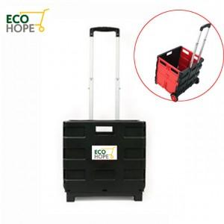

【상세/제작정보】 | 인쇄불가 스티커지 제작

【인쇄/포장옵션】 | / 종이띠지형태

【공급단가】 | 수량 | 30~ | 100~ | 300~ | 500~ | 1,000~
*VAT별도 | 단가 | 13,620원 | 13,400원 | 13,080원 | 12,750원 | 12,530원

【상품 URL】 | https://dev.easy1.co.kr:443/src/goods_detail.php?gdno=25649

